Sheet1
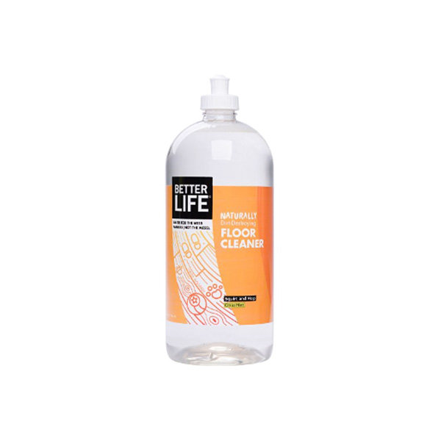
 | 제품 이름 | 제품사진
 | FLOOR CLEANER(바닥클리너)

 | 브랜드or판매원 | Better Life
 | 제조사 | BETTER LIFE
 | 카테고리 | 기타세정제
 | 성분공개 | O

 | 자가검사번호
 | 기타 허가 인증 여부
 | 친환경 인증여부
 | 해외 인증 여부 |  |  |  |  | No data -> X
 |  |  |  |  |  | No-> N, Some->S, Moderate->M, High->H |  |  |  | Recognized -> R, Suspected -> S |  |  |  | 해당시 "1" 로표시
 |  |  |  |  |  | 독성별 주의도 |  |  |  | Score Card
고유번호 | 성분명(국문) | 영문명 | CAS번호 | 배합용도 | EWG등급 | 천식/호흡 | 피부자극 | 발달/생식 | 발암 | 천식/호흡 | 피부자극 | 발달/생식 | 발암 | 국내유해 | D S L | EPA | SLS/SLES | 4급암모늄 | 향료 | 색소/형광 | 가습기 | 비고
0001 | 정제수
0127 | 라우릴글루코
0087 | 데실글루코
0003 | 글리세린
0015 | mentha piperita leaf extract
0740 | citrus limon peel extract
0017 | mentha viridis extract
0741 | Citrus aurantium dulcis peel extract
0440 | Citrus grandis fruit extract
0743 | 소두구씨추출물 | Elettaria Cardamomum Seed Extract | 96507-91-4 | 향료, 피부컨디셔닝제 | C | X | X | X | X
0744 | 라임껍질추출물 | Citrus Aurantifolia (Lime) Peel Extract | 90063-52-8 | 피부컨디셔닝제(기타) | C | X | X | X | X
0283 | Citrus auranitum bergamia fruit extracts
0745 | 만다린추출물 | Citrus Reticulata (Tangerine) Fruit Extract |  |  | C | X | X | X | X
0746 | 필리핀오렌지껍질추출물 | Citrus Nobilis (Mandarin Orange) Peel Extract | 90063-83-5 |  | C | S | S | X | S
0042 | Methylisothiazolinone

